Layout Screen
Detail Design | Project | ASOFT - ERP.NET | ID Screen | SOF2001 | Created By | Hoàng vũ | Updated By | Thị Phượng
 | Module | ASOFT-SO | Name Screen | cập nhật khách hàng | Created Date | 2015-12-09 | Updated Date | 2016-11-29

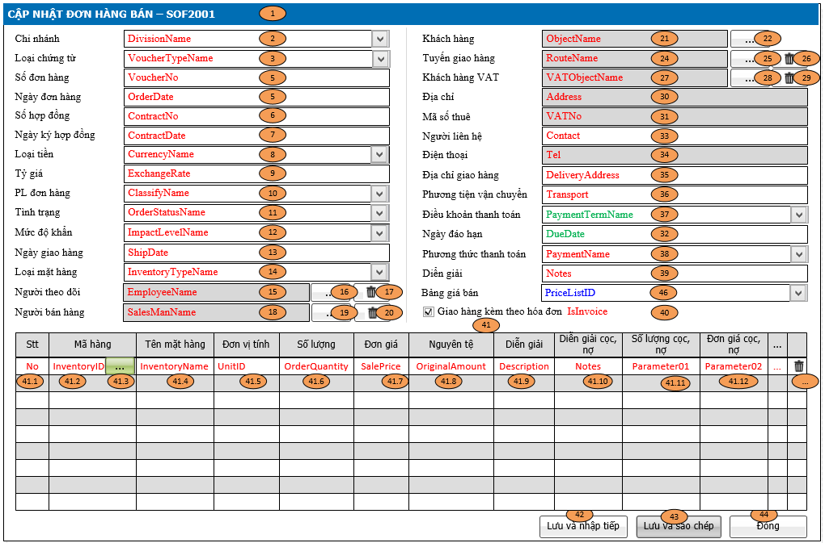
Layout |  |  |  |  |  |  | Overview
 |  |  |  |  |  |  | Sử dụng màn hình này để: Cho phép thêm/sửa xem lại thông tin đơn hàng đã lập

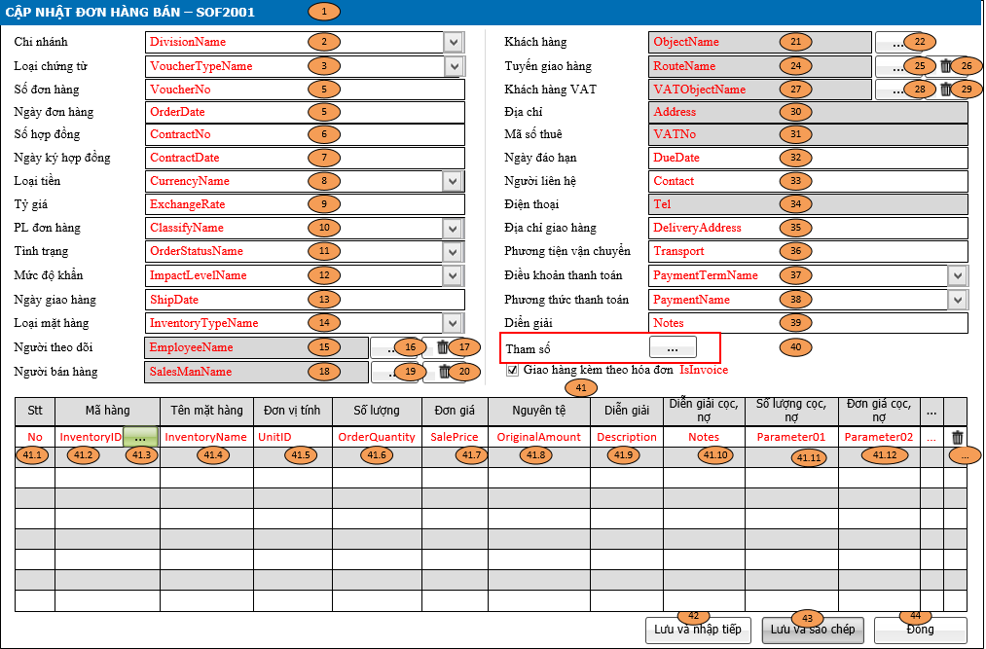

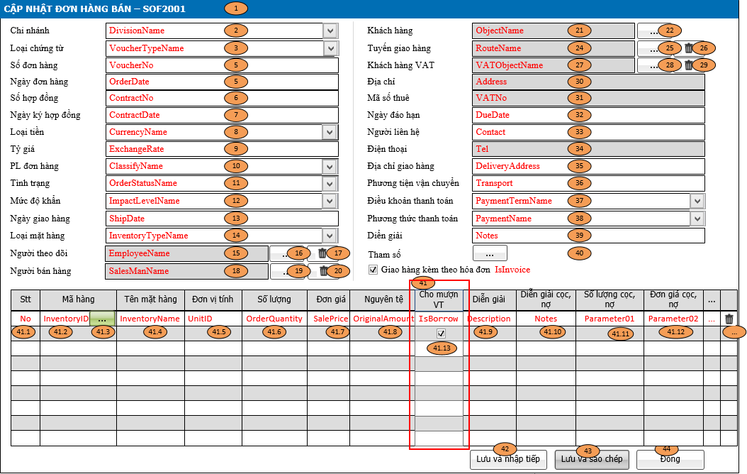

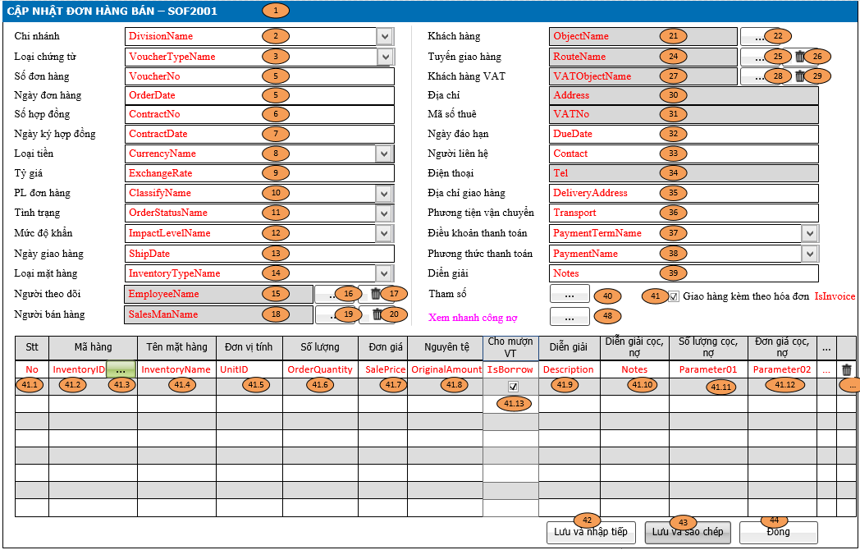
 |  |  |  |  |  |  | Flow Screen
 |  |  |  |  |  |  | Cách 1: Login -> Menu [B.ASOFT-SO] -> Toolbar [SOF2000-Danh sách đơn hàng bán] -> Click button Thêm -> SOF2001-Cập nhật đơn hàng bán Cách 2: Login -> Menu [B.ASOFT-SO] -> Toolbar [SOF2000-Danh sách đơn hàng bán] -> Click Link [View_InventoryID] -> SOF2002-Xem chi tiết đơn hàng bán -> Click button Sửa -> SOF2001-Cập nhật đơn hàng bán

Form Func Spec
Detail Design |  |  | Project | ASOFT - ERP.NET | ID Screen | SOF2001 | Created By | Hoàng vũ | Updated By | Thị Phượng
 |  |  | Module | ASOFT-SO | Name Screen | cập nhật khách hàng | Created Date | 2015-12-09 | Updated Date | 2016-11-29

I. KHÁI QUÁT CHỨC NĂNG
 |  |  | Màn hình cho pháp người dùng xử lý thêm/sửa/xem đơn hàng

II. LOAD DỮ LiỆU (FORM_LOAD)
 |  | 1. Kiểm tra phân quyền
 |  |  | Kiểm tra phân quyền theo mã Form
 |  | 2. Biến và tham số

 |  | 3. Đổ nguồn cho combo
 |  |  | Thực thi @SQL011: Load dữ liệu combo [Chi nhánh]
Ver 6.0 |  |  | Thực thi @SQL039: Load dữ liệu combo [Bảng giá bán)
Ver 6.0 |  |  | Thực thi @SQL051: Load dữ liệu dropdown [mặt hàng)
 |  | 4. Đổ nguồn cho Form, Grid, Control
 |  |  | Thực thi @SQL021 và @SQL022: load dữ liệu form màn hình

 |  | 5. Đổ nguồn ngoại lệ cho combo
 |  |  | Thực thi câu @SQL012, @SQL013, @SQL014, @SQL015, @SQL016, @SQL017, @SQL018, @SQL019, @SQL020: load dữ liệu phụ thuộc vào @SQL011
III. XỬ LÝ SỰ KiỆN

 |  | - Luồng 1: xử lý số chứng từ tăng tự động (Trường VoucherNo)=> Tham khảo File SVN_9.0\10_DOCUMENT\13_DETAIL_DESIGN\1.STANDARD\ASOFT_00\03_DetailDesign\ASOFT_So chung tu tang tu dong.xlsx
 |  |  | => Truyền tham số
 |  |  | - @DivisionID: Biến môi trường hay giá trị combo [Chi nhánh] - @TABLENAME: "OT2001" - @VoucherTypeID: giá trị trị chọn trong combo [loại chứng từ])

1
Click btnSaveContinues
Form SOF2001
0
Kiểm tra đã khóa sổ @SQL024
Insert
@SQL032
@SQL033
@SQL034
Form SOF2001
Text Messege
CRMFML000002
Load mới Form SOF2001
và Set form NULL
- Luồng 2: Sự kiện click Button btnSaveContinue [Lưu & nhập tiếp]
Check input require
Form SOF2001
Text Messege
00ML000039
Có
không
Kiểm tra ngày hợp lệ ? @SQL025
0
1
Form SOF2001
Text Messege
00ML000058
Kiểm tra tồn tại @SQL023
Form SOF2001
Text Messege
00ML000053
1
0
Cảnh báo công nợ @SQL026
Dialog message
OFML000057
Form SOF2001
không
Có
Có
không

1
Click btnSaveContinues
Form SOF2001
0
Kiểm tra đã khóa sổ @SQL024
Insert
@SQL032
@SQL033
@SQL034
Form SOF2001
Text Messege
CRMFML000002
Load mới Form SOF2001
và Set form ID (@SQL004, @SQL005)
- Luồng 3: Sự kiện click Button btnSaveCopy [Lưu & Sao chép]
Check input require
Form SOF2001
Text Messege
00ML000039
Có
không
Kiểm tra ngày hợp lệ? @SQL025
0
1
Form SOF2001
Text Messege
00ML000058
Kiểm tra tồn tại @SQL023
1
0
Form SOF2001
Text Messege
00ML000053
Có
không
Cảnh báo công nợ @SQL026
Dialog message
OFML000057
Form SOF2001
không
Có

Có
không
Click btnAddClose
Form SOF2001
0
1
Kiểm tra đã khóa sổ @SQL024
Form SOF2001
Text Messege
CRMFML000002
Close Form SOF2001
và Load Form SOF2000
- Luồng 4: Sự kiện click Button btnAddClose [Đóng]
Change
Check input require
Form SOF2001
Text Messege
00ML000039
Popup
Messege
00ML000016
Có
không
Có
không
Insert
@SQL032
@SQL033
@SQL034
Kiểm tra Ngày hợp lệ? @SQL025
0
1
Form SOF2001
Text Messege
00ML000058
Kiểm tra tồn tại @SQL023
1
0
Form SOF2001
Text Messege
00ML000053
Có
không
Cảnh báo công nợ @SQL026
Dialog message
OFML000057
Form SOF2001
không
Có

1
Click btnSave
Form SOF2001
0
Kiểm tra bị đã sử dụng? @SQL030
Update
@SQL035
@SQL036
Form SOF2001
Text Messege
00ML000052
Load mới Form SOF2000
- Luồng 5: Sự kiện click Button btnSave [Lưu]
Check input require
Form SOF2001
Text Messege
00ML000039
Có
không
Kiểm tra đã bị xóa ? @SQL027
xóa
Chưa
Form SOF2001
Text Messege
00ML000055
Kiểm tra bị sửa @SQL028
Form SOF2001
Text Messege
00ML000054
Có
Chưa
Cảnh báo công nợ @SQL026
Dialog message
OFML000057
Form SOF2001
không
Có
Kiểm tra đã khóa sổ ? @SQL024
Form SOF2001
Text Messege
CRMFML000002
Kiểm tra đã bị duyêt? @SQL029
Form SOF2001
Text Messege
OFML000067
Kiểm tra ngày hợp lệ ? @SQL025
Form SOF2001
Text Messege
00ML000058
0
1
Sự kiện Change [Số chứng từ]
Form SOF2001
Text Messege
00ML000053
Có
Không
Kiểm tra tồn tại? @SQL023
Có
Không
Kiểm tra khác Division?
@SQL031
Form SOF2001
Text Messege
00ML000050
khác
Giống
1
0
1
0
Không
Có

1
Click btnSave
Form SOF2001
0
Kiểm tra bị đã sử dụng? @SQL030
Update
@SQL035
@SQL036
Form SOF2001
Text Messege
00ML000052
Load mới Form SOF2000
- Luồng 6: Sự kiện click Button btnEditClose [Đóng]
Check input require
Form SOF2001
Text Messege
00ML000039
Có
không
Kiểm tra đã bị xóa ? @SQL027
xóa
Chưa
Form SOF2001
Text Messege
00ML000055
Kiểm tra bị sửa @SQL028
Form SOF2001
Text Messege
00ML000054
Có
Chưa
Cảnh báo công nợ @SQL026
Dialog message
OFML000057
Form SOF2001
không
Có
Kiểm tra đã khóa sổ ? @SQL024
Form SOF2001
Text Messege
CRMFML000002
Kiểm tra đã bị duyêt? @SQL029
Form SOF2001
Text Messege
OFML000067
Kiểm tra ngày hợp lệ ? @SQL025
Form SOF2001
Text Messege
00ML000058
0
1
Sự kiện Change [Số chứng từ]
Form SOF2001
Text Messege
00ML000053
Có
Không
Kiểm tra tồn tại? @SQL023
Có
Không
Kiểm tra khác Division?
@SQL031
Form SOF2001
Text Messege
00ML000050
khác
Giống
1
0
1
0
Không
Có
Check input require

 |  | - Luồng 7: Sự kiện click button btnChooseObjectID [Chọn khách hàng] thì tuyền tham số @DivisionID đến màn hình CRMF9001
 |  |  | => Đóng Form CRMF9001 và thì form SOF2001 nhận tham số ObjectID và ObjectName (ObjectID, ObjectName: lưu Database; ObjectName: Hiển thị vào textbox [Tên khách hàng])

 |  | - Luồng 8: Sự kiện click button btnChooseRouteID [Chọn tuyến giao hàng] thì tuyền tham số @DivisionID đến màn hình CMNF9002
 |  |  | => Đóng Form CMNF9002 và thì form SOF2001 nhận tham số RouteID và RouteName (RouteID: lưu Database; RouteName: Hiển thị vào textbox [Tên tuyến giao hàng])

 |  | - Luồng 9: Sự kiện click button btnClearRouteID [Bỏ tuyến giao hàng] Clear 2 tham số RouteID, RouteName đã nhân từ Luồng 8

 |  | - Luồng 10: Sự kiện click button btnChooseVATObjectID [Chọn khách hàng VAT] thì tuyền tham số @DivisionID đến màn hình CRMF9001
 |  |  | => Đóng Form CRMF9001 và thì form SOF2001 nhận tham số VATObjecttID và VATObjectName (VATObjectID, VATObjectName: lưu Database; VATObjectName: Hiển thị vào textbox [Tên khách hàng VAT])

 |  | - Luồng 11: Sự kiện click button btnClearVATObjectID [Bỏ chọn khách hàng VAT] Clear 2 tham số VATObjectID, VATObjectName đã nhân từ Luồng 10

 |  | - Luồng 12: Sự kiện click button btnChooseInventoryID [Chọn mặt hàng] thì tuyền tham số @DivisionID đến màn hình CMNF9001
 |  |  | => Đóng Form CMNF9001 và thì form SOF2001 nhận tham số InventoryID

 |  | - Luồng 13: Sự kiện click button btnDeleteRow [xóa dòng chi tiết] thì clear dòng chi tiết được chọn ra khỏi lưới

 |  | - Luồng 14: Sự kiện click button btnChooseEmployeeID [Chọn Người theo dõi] thì tuyền tham số @DivisionID đến màn hình CMNF9003
 |  |  | => Đóng Form CMNF9003 và thì form SOF2001 nhận tham số EmployeeID và EmployeeName (EmployeeID: lưu Database; EmployeeName: Hiển thị vào textbox [Tên Người theo dõi])

 |  | - Luồng 15: Sự kiện click button btnClearEmployeeID [Bỏ người theoi dõi] Clear 2 tham số EmployeeID, EmployeeName đã nhân từ Luồng 14

 |  | - Luồng 16: Sự kiện click button btnChooseSalesManID [Chọn người bán hàng] thì tuyền tham số @DivisionID đến màn hình CMNF9003
 |  |  | => Đóng Form CMNF9003 và thì form SOF2001 nhận tham số SalesManID và SalesManName (SalesManID: lưu Database; SalesManName: Hiển thị vào textbox [Tên người bán hàng])

 |  | - Luồng 17: Sự kiện click button btnClearSalesManID [Bỏ chọn người bán hàng] Clear 2 tham số SalesManID, SalesManName đã nhân từ Luồng 16

Có
không
Load Form SOF2001
- Load lại số chứng từ tăng tự động
- Các thông tin khác của Master không thay đổi.
- Clear hết các thông dưới detail
- Luồng 18: Sự kiện Change combo DivisionID [Chi nhánh] => Áp dụng cho trường hợp giao hộ
Change Combo [Chi nhánh]?
- Load lại số chứng từ tăng tự động,
- Các thông tin khác của Master, Detail không thay đổi
Khách hàng có dùng chung?
Có
không
Vật tư có dùng chung?
- Load lại số chứng từ tăng tự động
- Các thông tin khác của Master và detail clear hết

Ver 5.0 |  |  | - Luồng 19: Sự kiện chọn combo [Điều khoản thanh toán] thì thực thi @SQL050 lấy kết quả trả ra gán cho control [Ngày đáo hạn]

Ver 17; Customerindex = 51 (hoàng trần) |  |  | - Luồng 20: sự kiện khi chọn mặt hàng enter thì thì thực Store OT1302_HT (câu sql052) để maping các trường vào màn hình lưới

Ver 7.0 |  | Bố sung Insert trường NotesQuantity, bằng cách duyệt từng dòng dưới detail rồi công chuỗi (InventoryID : OrderQuantity); (InventoryID : OrderQuantity);…

Ver 8.0 |  | - luồng 17: Sự kiện chọn khách hàng, chọn thành công thì tiến hành truyền @RouteID vào câu @SQL053 để load dữ liệu lên trường Tuyến giao hàng

Ver 10 |  | Luồng 21: Click vào btn chọn tham số -> gọi tới màn hình SOF2003 Cập nhật giá trị tham số -> nhận giá trị tham số (Varchar01 -> varchar20) lưu vào bảng OT2001

Ver 17; Customerindex = 51 (hoàng trần) |  | Luông 18 có chỉnh sửa: Chọn Chi nhánh giao hộ thực thi câu @SQL054 load đối tượng mặt định đã thiết lập theo chi nhánh vào khách hàng Kiểm tra trước khi lưu: thực thi @SQL055 nếu =1 thì cảnh báo message SOFML000009 Giao hộ thành công thực thi @SQL055 update tình trạng đơn hàng và trạng thái giao hộ của đơn hàng cũ trường hợp giao hộ -> Insert OT2001 IsWasCommited =1 và kết thừa vết OT2002 InheritVoucherID = @SOrdeID và InheritTransactionID = @TransactionID

Ver 17; Customerindex = 51 (hoàng trần) |  | Kiểm tra trước khi lưu đơn hàng giao hộ Thực thi @SQL057 Kiểm tra đơn hàng đã sinh phiếu điều phối chưa - Trả ra 1 cảnh báo message SOFML000011 - Trả ra 0 thực thi luồng tiếp theo

Ver 17 |  | Xử lý chọn phiếu báo giá btnAddQuotationID: + Màn hình SOF2001 chọn vào thì truyền tham số @DivisionID gọi đện màn hình SOF2023 + Màn hình SOF2001 nhân tham số giá trị từ màn hình SOF2023 để load lên màn hình SOF2001 (Dựa vào bảng Maping bên sheet Data Defination) Xử lý chọn mặt hàng trong lưới btnChooseInventoryID: + Màn hình SOF2001 chọn vào thì truyền tham số @DivisionID gọi đến màn hình CMNF9001 + Màn hình SOF2001 nhận tham số giá trị từ man hình CMNF9001 để load lên màn hình SOF2001 (Dựa vào bảng maping bên sheet DataDefinition)

Ver 18.0 | Xử lý Insert bảng trung gian khi thêm mới 1 đơn hàng
 | - Thực thi @SQL0057 khi lưu thành công đơn hàng trường hợp lưu add new
Ver 19.0 |  | Thực thi @SQL058 lấy số cột quy cách được sử dụng
 |  | Thực thi @SQL059 load combo quy cách dưới lưới, mỗi quy cách load 1 combo
 |  | Lưu đơn hàng, thực thi SQL061 xóa bảng quy cách và @SQL060 để Insert lại (xóa trước khi insert)

Ver 19.0 |  | Nếu có quản lý mặt hàng theo quy cách (@IsSpecificate = 1)
 |  | Khi chọn từng quy cách (S01ID --> S20ID), sẽ tính lại đơn giá như sau:
 |  |  | UnitPrice (của mặt hàng) = UnitPrice (của mặt hàng) + UnitPrice (của mặt hàng theo quy cách đã chọn trên dropdown)
 |  | Khi bỏ chọn một trong các quy cách, đơn giá tính lại như sau:
 |  |  | UnitPrice (của mặt hàng) = UnitPrice (của mặt hàng trên lưới hiện tại) - UnitPrice (của mặt hàng theo quy cách đã bỏ chọn trên dropdown)
 |  | Mỗi lần chọn quy cách (hoặc bỏ chọn quy cách), đơn giá tự tính lại và load lên lưới như trên.

Ver 21.0 | Luồng 22: Trường hợp tạo đơn hàng từ màn hình báo giá, thực thi @SQL062 và @SQL063 để load thông tin của phiếu báo giá lên màn hình đơn hàng
Ver 22.0 | Luồng 23: Thực thi @SQL064 khi tiến hàng search mặt hàng trên lưới or mặt hàng được truyền từ màn hình chọn mặt hàng
Ver 23.0 | Luồng 24: Thực thi @SQL065 load những tham số được thiết lập dưới erp, chỉ hiển thị những trường được load ra, theo tên của câu load @SQL065
IV. LƯU ADD NEW (SAVE_CLICK)
 |  | 1. Kiểm tra trước khi lưu
 |  |  | Tham khảo khảo sử lý sự kiện: Luồng 2, Luồng 3, Luồng 4

 |  | 2. Lưu
 |  |  | Tham khảo khảo sử lý sự kiện: Luồng 2, Luồng 3, Luồng 4 (Câu SQL tham khảo sheet Data input)
V. LƯU EDIT (SAVE_CLICK)
 |  | 1. Kiểm tra trước khi lưu
 |  |  | Tham khảo khảo sử lý sự kiện: Luồng 5, Luồng 6

 |  | 2. Lưu
 |  |  | Tham khảo khảo sử lý sự kiện: Luồng 5, Luồng 6 (Câu SQL tham khảo sheet Data input)
Ver 7.0 |  | Bố sung Update trường NotesQuantity, bằng cách duyệt từng dòng dưới detail rồi công chuỗi (InventoryID : OrderQuantity); (InventoryID : OrderQuantity);…
VI. XÓA (DEELETE_CLICK)
 |  | 1. Kiểm tra trước khi xóa

 |  | 2. Xóa

VII. IN (PRINT_CLICK)

